数据输出3
中国三大城市群碳排放量总和趋势图
year | 长三角 | 京津冀 | 成渝
1997 | 522.49761896 | 320.9875112 | 170.01347614
1998 | 491.6727279 | 300.19019587 | 164.64945314
1999 | 527.62151679 | 321.17063502 | 171.61466448
2000 | 561.31779596 | 338.34133096 | 183.5646254
2001 | 550.95693757 | 334.99998321 | 178.30682997
2002 | 622.11901328 | 361.64474148 | 197.98582969
2003 | 749.69294407 | 415.94526416 | 231.52715179
2004 | 830.22627849 | 458.48516958 | 254.20113668
2005 | 971.25959878 | 538.73479164 | 291.90240243
2006 | 1109.5624816 | 599.9606175 | 328.36727772
2007 | 1196.15786 | 642.77053362 | 342.4909773
2008 | 1272.3486463 | 689.94560673 | 360.72060932
2009 | 1370.5712973 | 739.17180385 | 395.30154292
2010 | 1487.3245206 | 809.59475232 | 432.73379742
2011 | 1607.5199534 | 902.49494407 | 471.29695861
2012 | 1643.1633511 | 918.79041435 | 483.45529953
2013 | 1583.8294534 | 900.40993135 | 478.19855701
2014 | 1616.1615039 | 913.56980015 | 489.31865697
2015 | 1529.5430469 | 867.9724212 | 454.04720482
2016 | 1585.0956751 | 890.46641313 | 468.58555201
2017 | 1570.5159178 | 892.58029057 | 484.82525147

数据输出4
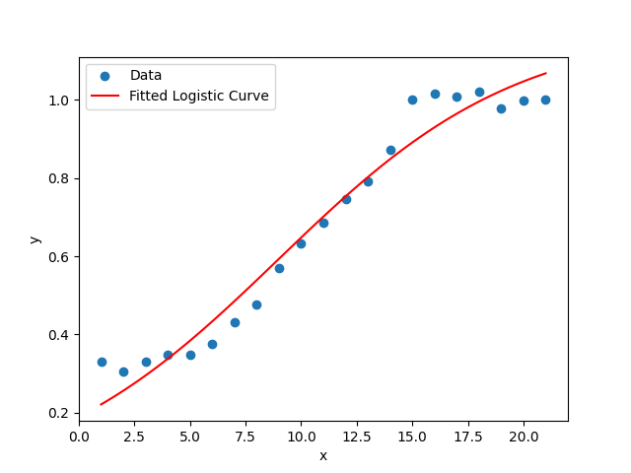
编号 | 河北省碳排放量总值 | 年份 | 关键值 | 具体参数
1 | 225.60084291 | 1997 | y | L/e^(-k(x-x0))
2 | 207.60935154 | 1998 | L | 1.1840874537
河北省碳排放变化图
3 | 225.55690449 | 1999 | k | 0.1846666320
4 | 237.22634353 | 2000 | x0 | 8.9771213537
5 | 237.34678638 | 2001 | e | 2.7182818285
6 | 255.75348092 | 2002 | y_22 | 693.90599862
7 | 294.43755107 | 2003
8 | 325.83499276 | 2004
9 | 388.66829796 | 2005
10 | 431.98538811 | 2006
11 | 468.70127606 | 2007
12 | 508.69765461 | 2008
13 | 539.49024463 | 2009
14 | 594.80875582 | 2010
15 | 683.48255094 | 2011
16 | 693.57682758 | 2012
17 | 688.32052522 | 2013
18 | 697.05724386 | 2014
19 | 667.49381878 | 2015
20 | 682.17494656 | 2016
21 | 682.44543453 | 2017 |  | 0.93623551586
预测值
22 | 693.90599862 | 2018

